Закупка cronier-mac
Фото | Наименование | Цена | Кол-во | Сумма
 | CR-1215 | 300.00 | 1 | 300.00
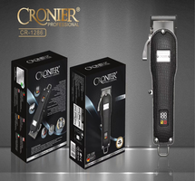 | CR-1286 | 1,800.00 | 1 | 1,800.00
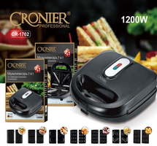 | CR-1702 | 2,100.00 | 1 | 2,100.00
 | CR-960 | 450.00 | 1 | 450.00
Итого: 4 позиций |  |  | 4 | 4,650.00

